信用交易
融资融券市场交易数据统计(2023-01-18)

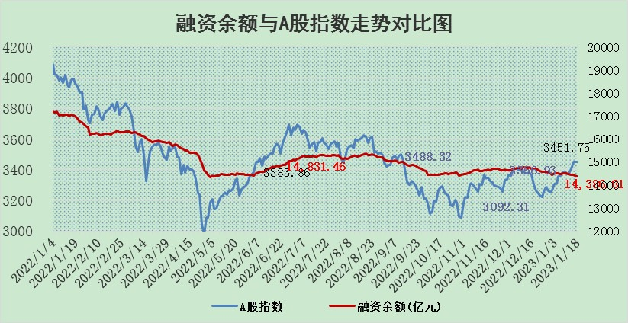
标的证券 | 融资融券余额（亿元） | 融资余额（亿元） | 融券余额（亿元） | 融资买入额（亿元） | 融资融券规模变化（亿元） | 融资余额增幅(‰) | 融券余额增幅(%)
统计数据 | 15,326.27 | 14,386.81 | 939.46 | 439.82 | -45.25 | -2.26 | -1.33

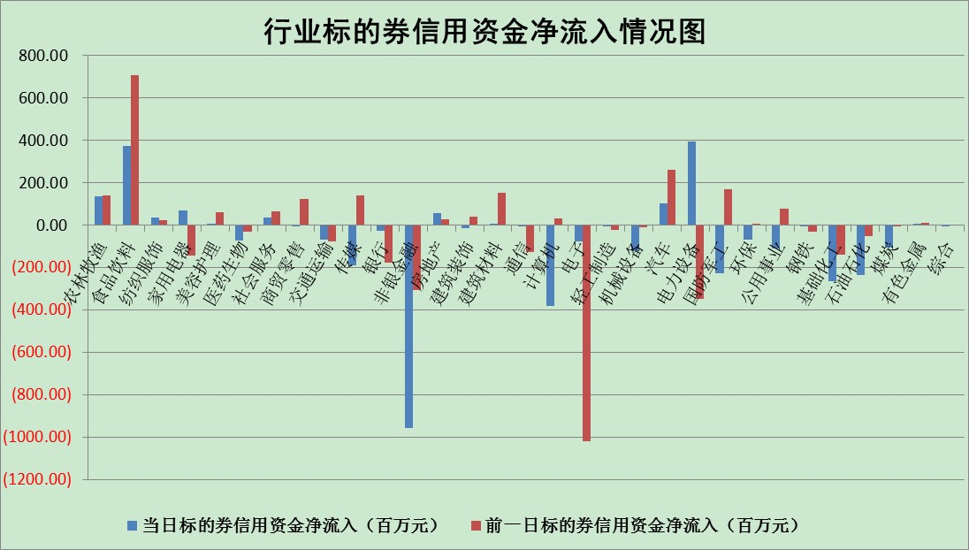

标的基金代码 | 标的基金简称 | 融资余额/市值(%) | 融资余额增幅(%) | 融资买入额/成交金额(%) | （融资余额净增额-融券余额净增额）/市值(‱) | 融券余额降幅(%) | ABS[（融资余额净增额-融券余额净增额）/市值净增额-1](%)
159902 | 华夏中小板ETF | 0.00 | 0.00 | 0.00 | 0.00 | 0.00 | 100.00
159915 | 易方达创业板ETF | 1.62 | -0.81 | 1402.80 | -1.30 | 0.16 | 83.91
159919 | 嘉实沪深300ETF | 4.14 | -0.23 | 4.05 | 0.04 | 5.50 | 100.17
159920 | 华夏恒生ETF | 71.25 | -0.47 | 3.11 | -33.37 | 9.43 | 179.09
159922 | 嘉实中证500ETF | 0.35 | -8.38 | 460.16 | -2.25 | 0.27 | 105.44
159925 | 南方沪深300ETF | 0.01 | 0.00 | 0.00 | 0.00 | 0.00 | 100.00
159928 | 消费ETF | 0.69 | 2.89 | 8.32 | 2.05 | 0.61 | 102.24
159934 | 易方达黄金ETF | 468.60 | -0.14 | 10.05 | -66.40 | 0.00 | 105.04
159939 | 全指信息技术ETF | 0.66 | 2.41 | 4.68 | 0.94 | -29.90 | 98.72
159940 | 全指金融地产ETF | 0.13 | -1.74 | 0.00 | -0.23 | 0.00 | 97.75
159995 | 半导体芯片ETF | 1.72 | -3.45 | 140.54 | -6.50 | -3.09 | 76.92
159997 | 天弘中证电子ETF | 2.07 | -6.78 | 2.43 | -15.03 | -0.33 | 145.76
159998 | 天弘中证计算机主题ETF | 0.24 | 17.01 | 0.08 | 3.50 | 0.00 | 98.32
510050 | 华夏上证50ETF | 8.64 | -2.53 | 69.84 | -22.52 | -0.35 | 74.18
510180 | 华安上证180ETF | 0.45 | -1.45 | 1.19 | -0.77 | -8.78 | 97.67
510880 | 华泰柏瑞红利ETF | 0.23 | 0.79 | 0.30 | 0.18 | -0.11 | 99.70
510900 | 易方达恒生H股ETF | 102.54 | -0.63 | 4.16 | -64.96 | 0.00 | 337.44
511010 | 5年期国债ETF | 0.00 | 0.00 | 0.00 | 0.00 | 0.00 | 100.00
511380 | 可转债及可交换债券ETF | 9.45 | 3.64 | 2.86 | 33.21 | 0.00 | 17.24
512000 | 全指证券ETF | 6.01 | -0.83 | 22.51 | -5.10 | -0.16 | 95.18
512010 | 沪深300医药卫生ETF | 4.06 | 2.46 | 55.19 | 9.91 | 0.78 | 516.78
512070 | 沪深300非银ETF | 1.16 | -2.41 | 24.22 | -5.44 | -17.95 | 209.64
512400 | 南方中证申万有色金属ETF | 1.43 | -9.26 | 0.94 | -12.76 | 3.23 | 515.70
512580 | 广发中证环保产业ETF | 0.74 | -5.45 | 0.07 | -4.44 | -0.35 | 115.16
512660 | 国泰中证军工ETF | 3.14 | -0.61 | 18.56 | -2.40 | -1.11 | 101.62
512800 | 华宝中证银行ETF | 14.69 | -0.10 | 1.65 | 10.00 | 26.39 | 117.19
512980 | 广发中证传媒ETF | 1.19 | -0.99 | 54.16 | -1.28 | 0.00 | 100.77
515030 | 华夏中证新能源汽车ETF | 1.68 | 0.52 | 18.32 | 0.82 | -0.17 | 99.11
515050 | 华夏中证5G通信主题ETF | 1.58 | -5.15 | 26.58 | -8.52 | 0.32 | 141.14
515070 | 华夏中证人工智能ETF | 1.18 | 1.89 | 0.96 | 2.19 | 0.00 | 97.07
标的股票比较指标 |  | 融资余额/流通A股市值(%) | 融资余额增幅(%) | 融资买入额/成交金额(%) | （融资余额净增额-融券余额净增额）/流通A股市值(‱) | 融券余额降幅(%) | ABS[（融资余额净增额-融券余额净增额）/流通A股市值净增额-1](%)
前十名标的个股 |  | 仁东控股 | 通达股份 | 西王食品 | 通达股份 | 冠豪高新 | 嘉益股份
 |  | 数码视讯 | 盐津铺子 | 威孚高科 | 楚天龙 | 昂立教育 | 联特科技
 |  | 全柴动力 | 江阴银行 | 山东出版 | 嘉益股份 | 京源环保 | 广立微
 |  | 莱茵生物 | 嘉益股份 | 秦川物联 | 创益通 | 大湖股份 | 博拓生物
 |  | 海兰信 | 台华新材 | 新里程 | 美迪凯 | 中电兴发 | 美迪凯
 |  | 亚通股份 | 兴瑞科技 | 云南白药 | 中富电路 | 雅本化学 | 满坤科技
 |  | 超捷股份 | 普瑞眼科 | 新柴股份 | 翔丰华 | 三角轮胎 | 赛腾股份
 |  | 中体产业 | 金辰股份 | 创益通 | 山西路桥 | 海印股份 | 喜悦智行
 |  | 尖峰集团 | 新时达 | 美克家居 | 卓锦股份 | 科森科技 | 大恒科技
 |  | 先惠技术 | 北路智控 | 金迪克 | 金迪克 | 屹通新材 | 瑞斯康达
后十名标的个股 |  | 泽达易盛 | 首药控股 | 英威腾 | 首药控股 | 英科再生 | 万控智造
 |  | 飞科电器 | 联络互动 | 美凯龙 | 钜泉科技 | 科瑞技术 | 海通证券
 |  | 皇马科技 | 普门科技 | 捷强装备 | 工大高科 | 光明地产 | 北方导航
 |  | 岱美股份 | 纽威数控 | 新动力 | 众生药业 | 长虹美菱 | 北京君正
 |  | 中国人寿 | 诺思格 | 中航电测 | 国中水务 | 惠博普 | 外高桥
 |  | 继峰股份 | 宇邦新材 | 泽达易盛 | 盛帮股份 | 瑞斯康达 | 金龙汽车
 |  | 鸿路钢构 | 伟星股份 | 东利机械 | 东软集团 | 意华股份 | 长城电工 | ;
 |  | 奕瑞科技 | 康为世纪 | 宁沪高速 | 紫建电子 | 江阴银行 | 浙海德曼
 |  | 晨光股份 | 霍莱沃 | 苏泊尔 | 康为世纪 | 嘉应制药 | 漱玉平民
 |  | 宁沪高速 | 苏大维格 | 山东高速 | 联络互动 | 翱捷科技 | 圣元环保
说明：1.以上普通交易数据和信用交易数据皆以交易日收盘后数据为基准；2.上述标的证券总数据只计算标的证券市场总数据，不包括从标的证券中调出去标的证券数据，所以与交易所公布的总值略有不同； 3.上述行业采用申万一级行业分类；4.以上标的基金和标的个股中比较的6个指标值中：前5个（从左至右）为正向指标，值越大排名越靠前；第6个为逆向指标，值越小，排名越靠前；5.第6个指标中ABS[]表示求绝对值，其主要用于考量信用资金相对净流入对股价相对净变化的贡献程度；6.数据来源：wind，交易所。

 | 证券代码 | 新增融资余额 | 融资买入额 | 融资买入增幅前10
远大智能 | 002689 | 28175353 | 42268582 | 199%
亚太股份 | 002284 | 21555247 | 34242865 | 82%
赛诺医疗 | 688108 | 72122899 | 101076547 | 78%
湖南发展 | 000722 | 66023557 | 137112987 | 75%
柘中股份 | 002346 | 14584119 | 36845980 | 58%
国城矿业 | 000688 | 24683149 | 48240585 | 54%
兆新股份 | 002256 | 1985058 | 4066269 | 52%
凯美特气 | 002549 | 33806472 | 61340055 | 52%
华昌达 | 300278 | 13474542 | 19303225 | 48%
新华联 | 000620 | 27311937 | 39201759 | 43%

 | 证券代码 | 新增融资余额 | 融资买入额 | 融资买入增幅前10
兔宝宝 | 002043 | 73310337 | 89923983 | 334%
捷昌驱动 | 603583 | 26026415 | 31686727 | 262%
湘财股份 | 600095 | 94196837 | 132280449 | 252%
中谷物流 | 603565 | 49103883 | 60098371 | 234%
中青宝 | 300052 | 24215352 | 31377809 | 98%
顾家家居 | 603816 | 138518545 | 188424210 | 78%
喜临门 | 603008 | 31503289 | 48351944 | 77%
财信发展 | 000838 | 10831830 | 17666790 | 74%
苏州银行 | 002966 | 10578096 | 19143736 | 72%
金诚信 | 603979 | 23858538 | 36098133 | 60%

